Prijava PCB opreme
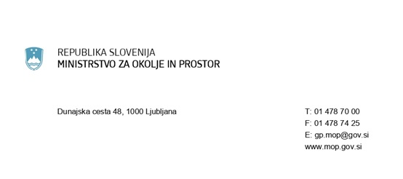

PRIJAVA OPREME, KI VSEBUJE PCB
na podlagi 17.c člena Uredbe o odstranjevanju polikloriranih bifenilov in polikloriranih terfenilov (Uradni list RS, št. 34/08, 9/09 in 44/22 - ZVO-2)
1. IMETNIK - LASTNIK PCB OPREME - naziv in naslov firme
Naziv firme:
Ime in priimek (fizična oseba):
Ulica:
Hišna številka:
Poštna številka:
Pošta:
Matična številka (firma):

2.1. VRSTA OPREME:

2.2. LOKACIJA OPREME:
Ulica:
Hišna številka:
Poštna številka:
Pošta:
Katastrska občina:
Parcelna številka:
Številka stavbe:

3. DATUM POSTAVITVE / NABAVE OPREME:
Datum:

4. MATERIALI V OPREMI, KI VSEBUJEJO, ALI BI LAHKO VSEBOVALI PCB:
Materiali:

